御社仕切1
RELIANCE WHEEL COLLECTION |  |  |  |  |  |  |  |  |  |  |  |  |  |  |  | 2025.12.25まで

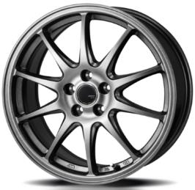
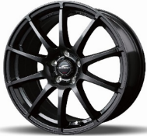
① |  | JP202 |  |  |  |  |  | ② |  | スタッグ |  |  |  |  |  | ③ |  | スタッグ ホンダ専用
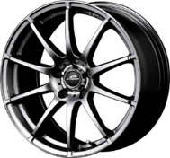

 |  | ZACK JP202 |  |  |  |  |  |  |  | MID StaG |  |  |  |  |  |  |  | MID StaG TypeH
 |  | ﾌﾞﾗｯｸｼﾙﾊﾞｰ |  |  |  |  |  |  |  |  |  |  |  |  |  |  |  | ｽﾄﾛﾝｸﾞｶﾞﾝﾒﾀ
 |  |  |  |  |  |  |  |  | センターキャップは 従来品とMIDがあり、 選べません |  |  |  |  |  |  |  | センターキャップは 従来品とMIDがあり、 選べません

 |  |  |  |  |  |  |  |  |  |  |  |  | メタリックグレー ストロングガンメタ
ｲﾝﾁ | ﾘﾑ | ｲﾝｾｯﾄ | H | P.C.D. | 定 価 | 御社仕切 | 備 考 | ｲﾝﾁ | ﾘﾑ | ｲﾝｾｯﾄ | H | P.C.D. | 定 価 | 御社仕切 | 備 考 | ｲﾝﾁ | ﾘﾑ | ｲﾝｾｯﾄ | H | P.C.D. | 定 価 | 御社仕切 | 備 考
12 | 3.5 | 45 | 4 | 100 | 20,000 | 4,700 | JWL-T純正ﾅｯﾄ推奨 | 13 | 4.0 | 42 | 4 | 100 | 16,500 | 4,700 | JWL-T | 14 | 4.5 | 43 | 4 | 100 | 18,500 | 6,300 | ﾎﾝﾀﾞ車専用 球面12R
12 | 4.0 | 42 | 4 | 100 | 20,000 | 4,700 | JWL-T | 14 | 4.5 | 43 | 4 | 100 | 18,500 | 5,700 | ｿﾘｵ･D2対応 | 15 | 5.5 | 45 | 4 | 100 | 21,500 | 7,400 | ﾎﾝﾀﾞ車専用 球面12R
13 | 4.0 | 42 | 4 | 100 | 21,000 | 4,900 | JWL-T | 14 | 4.5 | 46 | 4 | 100 | 18,500 | 5,700 |  | 15 | 6.0 | 50 | 5 | 114.3 | 22,000 | 7,600 | ﾎﾝﾀﾞ車専用 球面12R
14 | 4.5 | 45 | 4 | 100 | 23,000 | 5,700 | ｿﾘｵ･D2対応 | 14 | 5.5 | 38 | 4 | 100 | 19,000 | 5,900 |  | 16 | 6.5 | 48 | 5 | 114.3 | 26,000 | 8,400 | ﾎﾝﾀﾞ車専用 球面12R
14 | 5.0 | 40 | 4 | 100 | 23,500 | 6,000 | JWL-T･160系ﾌﾟﾛﾎﾞｯｸｽ | 14 | 5.5 | 48 | 4 | 100 | 19,000 | 5,900 |  | 17 | 7.0 | 48 | 5 | 114.3 | 30,500 | 10,000 | ﾎﾝﾀﾞ車専用 球面12R
14 | 5.5 | 40 | 4 | 100 | 24,000 | 6,100 |  | 15 | 4.5 | 43 | 4 | 100 | 20,500 | 6,500 | ｿﾘｵ･D2対応 | 17 | 7.0 | 53 | 5 | 114.3 | 30,500 | 10,000 | ﾎﾝﾀﾞ車専用 球面12R
14 | 5.5 | 47 | 4 | 100 | 24,000 | 終了 |  | 15 | 5.5 | 40 | 4 | 100 | 21,500 | 6,700 |  | 18 | 7.0 | 48 | 5 | 114.3 | 35,000 | 12,300 | ﾎﾝﾀﾞ車専用 球面12R
15 | 4.5 | 45 | 4 | 100 | 25,000 | 6,700 | ｿﾘｵ･D2対応 | 15 | 5.5 | 45 | 4 | 100 | 21,500 | 6,700
15 | 5.5 | 43 | 4 | 100 | 26,000 | 7,000 |  | 15 | 5.5 | 50 | 4 | 100 | 21,500 | 6,700 |  | 番号付きで 伝わりやすい！ |  |  |  | 略称付きで わかりやすい！
15 | 5.5 | 50 | 4 | 100 | 26,000 | 7,000 |  | 15 | 6.0 | 45 | 5 | 100 | 22,000 | 6,800
15 | 6.0 | 40 | 5 | 100 | 27,000 | 7,000 |  | 15 | 6.0 | 45 | 5 | 100 | 22,000 | 6,800 | ﾄﾖﾀ車専用 平座
15 | 6.0 | 43 | 5 | 114.3 | 27,000 | 7,000 |  | 15 | 6.0 | 45 | 5 | 114.3 | 22,000 | 6,800
15 | 6.0 | 53 | 5 | 114.3 | 27,000 | 7,000 |  | 15 | 6.0 | 50 | 5 | 114.3 | 22,000 | 6,800
16 | 6.0 | 42 | 4 | 100 | 30,000 | 7,800 |  | 16 | 6.0 | 43 | 4 | 100 | 25,500 | 7,500 |  | ① |  | JP202
16 | 6.5 | 48 | 5 | 100 | 31,000 | 7,900 |  | 16 | 6.0 | 51 | 4 | 100 | 25,500 | 7,500
16 | 6.5 | 38 | 5 | 114.3 | 31,000 | 7,900 |  | 16 | 6.5 | 48 | 5 | 100 | 26,000 | 7,600
16 | 6.5 | 45 | 5 | 114.3 | 31,000 | 7,900 |  | 16 | 6.5 | 38 | 5 | 114.3 | 26,000 | 7,600 |  |  |  | ZACK JP202
16 | 6.5 | 53 | 5 | 114.3 | 31,000 | 7,900 |  | 16 | 6.5 | 38 | 5 | 114.3 | 26,000 | 7,600 | ﾄﾖﾀ車専用 平座 |  |  | ﾌﾞﾗｯｸｼﾙﾊﾞｰ |  |  | 正式名称は こちら
17 | 7.0 | 50 | 5 | 100 | 38,000 | 9,600 |  | 16 | 6.5 | 48 | 5 | 114.3 | 26,000 | 7,600
17 | 7.0 | 38 | 5 | 114.3 | 38,000 | 9,600 |  | 16 | 6.5 | 53 | 5 | 114.3 | 26,000 | 7,600
17 | 7.0 | 45 | 5 | 114.3 | 38,000 | 9,600 |  | 17 | 6.5 | 40 | 5 | 114.3 | 30,000 | 9,000
17 | 7.0 | 53 | 5 | 114.3 | 38,000 | 9,600 |  | 17 | 7.0 | 48 | 5 | 100 | 30,500 | 9,000
18 | 7.0 | 45 | 5 | 114.3 | 50,500 | 11,000 |  | 17 | 7.0 | 53 | 5 | 100 | 30,500 | 9,000
18 | 7.0 | 53 | 5 | 114.3 | 50,500 | 11,000 |  | 17 | 7.0 | 38 | 5 | 114.3 | 30,500 | 9,000
18 | 8.0 | 43 | 5 | 114.3 | 53,000 | 11,400 |  | 17 | 7.0 | 48 | 5 | 114.3 | 30,500 | 9,000 |  | お問合せの際は番号または商品名（略称）、サイズをお知らせください！
 |  |  |  |  |  |  |  | 17 | 7.0 | 53 | 5 | 114.3 | 30,500 | 9,000
 |  |  |  |  |  |  |  | 18 | 7.0 | 48 | 5 | 100 | 35,000 | 10,500 |  | サイズがわからない場合はお問合せください。 その際、車種・型式・年式インチが必要です。 純正ホイールのサイズだけでは特定できません。
 |  |  |  |  |  |  |  | 18 | 7.0 | 40 | 5 | 114.3 | 39,000 | 16,100 | ﾄﾖﾀ車専用 球面 14R
 |  |  |  |  |  |  |  | 18 | 7.0 | 48 | 5 | 114.3 | 35,000 | 10,500
 |  |  |  |  |  |  |  | 18 | 7.0 | 55 | 5 | 114.3 | 35,000 | 10,500
 |  |  |  |  |  |  |  | 18 | 8.0 | 35 | 5 | 114.3 | 37,000 | 11,000
 |  |  |  |  |  |  |  | 18 | 8.0 | 45 | 5 | 114.3 | 37,000 | 11,000

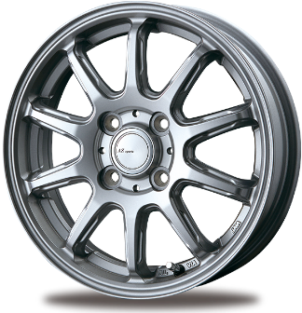
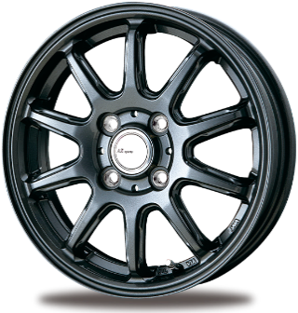
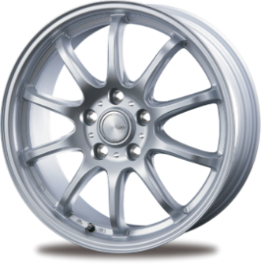
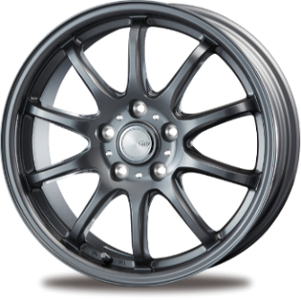
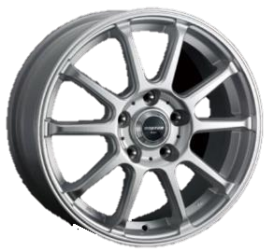
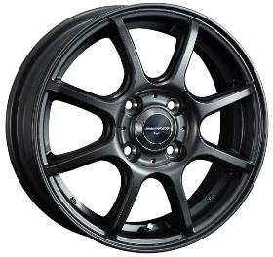
④ |  | FS10 |  |  |  |  |  | ⑤ |  | ZT10 |  |  |  |  |  | ⑥ |  | バスターエイト

 |  | AZ sports FS-10 |  |  |  |  |  |  |  | CLAIRE ZT10 |  |  |  |  |  |  |  | BUSTER Eight

 |  |  |  |  |  |  |  |  |  |  |  |  |  |  |  |  |  | 4穴は8本スポーク
 |  |  |  |  |  |  |  |  |  |  |  |  |  |  |  |  |  | 5穴は10本スポ－ク

 |  |  |  |  |  |  |  |  |  |  |  |  |  |  |  |  |  |  |  |  | シルバー ガンメタリック
 |  |  |  |  | ダークシルバー ダークグレーメタリック |  |  |  |  |  |  |  | シルバー ガンメタ |  |  |  |  |  |  |  | シルバーは4穴のみ
ｲﾝﾁ | ﾘﾑ | ｲﾝｾｯﾄ | H | P.C.D. | 定 価 | 御社仕切 | 備 考 | ｲﾝﾁ | ﾘﾑ | ｲﾝｾｯﾄ | H | P.C.D. | 定 価 | 御社仕切 | 備 考 | ｲﾝﾁ | ﾘﾑ | ｲﾝｾｯﾄ | H | P.C.D. | 定 価 | 御社仕切 | 備 考
12 | 3.5 | 44 | 4 | 100 | 13,500 | 4,600 |  | 12 | 4.0 | 42 | 4 | 100 | 14,500 | 4,700 | JWL-T | 12 | 3.5 | 43 | 4 | 100 | 16,000 | 4,800 | JWL-T純正ﾅｯﾄ推奨
14 | 4.5 | 45 | 4 | 100 | 16,000 | 5,100 |  | 13 | 4.0 | 43 | 4 | 100 | 15,000 | 4,900 | JWL-T | 13 | 4.0 | 42 | 4 | 100 | 17,000 | 5,000 | JWL-T
15 | 4.5 | 45 | 4 | 100 | 17,000 | 5,900 |  | 14 | 4.5 | 45 | 4 | 100 | 17,000 | 5,200 |  | 14 | 4.5 | 45 | 4 | 100 | 18,500 | 5,500 | ｿﾘｵ･D2対応
 |  |  |  |  |  |  |  | 14 | 5.0 | 39 | 4 | 100 | 17,500 | 5,500 | JWL-T | 14 | 5.5 | 38 | 4 | 100 | 20,000 | 5,900
 |  |  |  |  |  |  |  | 14 | 5.5 | 38 | 4 | 100 | 17,500 | 5,600 |  | 14 | 5.5 | 48 | 4 | 100 | 20,000 | 終了
 |  |  |  |  |  |  |  | 15 | 4.5 | 45 | 4 | 100 | 18,000 | 6,000 |  | 15 | 4.5 | 45 | 4 | 100 | 21,000 | 6,300 | ｿﾘｵ･D2対応
 |  |  |  |  |  |  |  | 15 | 5.5 | 43 | 4 | 100 | 19,000 | 6,200 |  | 15 | 5.5 | 42 | 4 | 100 | 21,500 | 6,600
 |  |  |  |  |  |  |  | 15 | 5.5 | 50 | 4 | 100 | 19,000 | 6,200 |  | 15 | 5.5 | 50 | 4 | 100 | 21,500 | 6,600
 |  |  |  |  |  |  |  | 15 | 6.0 | 43 | 5 | 100 | 20,000 | 6,400 |  | 15 | 6.0 | 43 | 5 | 100 | 23,000 | 6,900
 |  |  |  |  |  |  |  | 15 | 6.0 | 43 | 5 | 114.3 | 20,000 | 6,400 |  | 15 | 6.0 | 43 | 5 | 114.3 | 23,000 | 6,900
 |  |  |  |  |  |  |  | 15 | 6.0 | 53 | 5 | 114.3 | 20,000 | 6,400 |  | 15 | 6.0 | 53 | 5 | 114.3 | 23,000 | 6,900
 |  |  |  |  |  |  |  | 16 | 6.0 | 43 | 4 | 100 | 22,500 | 7,200 |  | 16 | 6.5 | 48 | 5 | 100 | 29,000 | 7,800
 |  |  |  |  |  |  |  | 16 | 6.0 | 50 | 4 | 100 | 22,500 | 7,200 |  | 16 | 6.5 | 38 | 5 | 114.3 | 29,000 | 7,800
 |  |  |  |  |  |  |  | 16 | 6.5 | 45 | 5 | 100 | 23,500 | 7,400 |  | 16 | 6.5 | 48 | 5 | 114.3 | 29,000 | 7,800
 |  |  |  |  |  |  |  | 16 | 6.5 | 38 | 5 | 114.3 | 23,500 | 7,400 |  | 16 | 6.5 | 53 | 5 | 114.3 | 29,000 | 7,800
 |  |  |  |  |  |  |  | 16 | 6.5 | 48 | 5 | 114.3 | 23,500 | 7,400 |  | 17 | 7.0 | 48 | 5 | 100 | 34,500 | 9,100
 |  |  |  |  |  |  |  | 16 | 6.5 | 53 | 5 | 114.3 | 23,500 | 7,400 |  | 17 | 7.0 | 38 | 5 | 114.3 | 34,500 | 9,100
 |  |  |  |  |  |  |  | 17 | 6.5 | 40 | 5 | 114.3 | 28,000 | 8,500 | ﾄﾖﾀ車専用 平座 | 17 | 7.0 | 48 | 5 | 114.3 | 34,500 | 9,100
 |  |  |  |  |  |  |  | 17 | 6.5 | 40 | 5 | 120 | 28,000 | 8,500 | ﾄﾖﾀ車専用 平座 | 17 | 7.0 | 54 | 5 | 114.3 | 34,500 | 9,100
 |  |  |  |  |  |  |  | 17 | 7.0 | 48 | 5 | 100 | 29,000 | 8,600
 |  |  |  |  |  |  |  | 17 | 7.0 | 38 | 5 | 114.3 | 29,000 | 8,600
 |  |  |  |  |  |  |  | 17 | 7.0 | 48 | 5 | 114.3 | 29,000 | 8,600
 |  |  |  |  |  |  |  | 17 | 7.0 | 53 | 5 | 114.3 | 29,000 | 8,600
 |  |  |  |  |  |  |  | 18 | 7.0 | 40 | 5 | 120 | 31,000 | 10,000 | ﾄﾖﾀ車専用 平座
 |  |  |  |  |  |  |  | 18 | 7.5 | 38 | 5 | 114.3 | 32,000 | 10,100
 |  |  |  |  |  |  |  | 18 | 7.5 | 39 | 5 | 114.3 | 32,000 | 10,100 | ﾄﾖﾀ車専用 球面 14R
 |  |  |  |  |  |  |  | 18 | 7.5 | 48 | 5 | 114.3 | 32,000 | 10,100

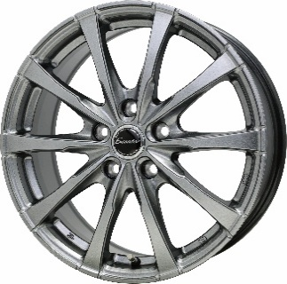
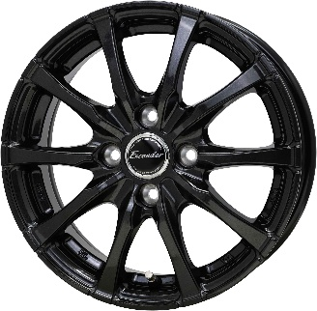
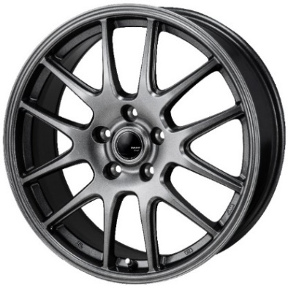
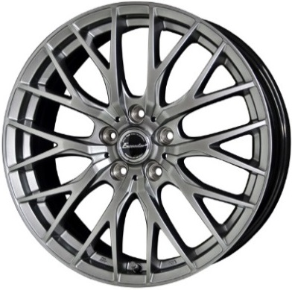
⑦ |  | E08 |  |  |  |  |  | ⑧ |  | JP205 |  |  |  |  |  | ⑨ |  | E05Ⅱ

 |  | Exceeder E08 |  |  |  |  |  |  |  | ZACK JP205 |  |  |  |  |  |  |  | Exceeder E05Ⅱ
 |  |  |  |  |  |  |  |  |  | ブラックシルバー |  |  |  |  |  |  |  | クリアシルバー

 |  |  |  |  | ダークシルバー グロスガンメタ
ｲﾝﾁ | ﾘﾑ | ｲﾝｾｯﾄ | H | P.C.D. | 定 価 | 御社仕切 | 備 考 | ｲﾝﾁ | ﾘﾑ | ｲﾝｾｯﾄ | H | P.C.D. | 定 価 | 御社仕切 | 備 考 | ｲﾝﾁ | ﾘﾑ | ｲﾝｾｯﾄ | H | P.C.D. | 定 価 | 御社仕切 | 備 考
12 | 3.5 | 42 | 4 | 100 | 22,000 | 4,900 | JWL-T | 12 | 3.5 | 45 | 4 | 100 | 20,000 | 4,700 | JWL-T純正ﾅｯﾄ推奨 | 12 | 4.0 | 42 | 4 | 100 | 22,500 | 4,900 | JWL-T
13 | 4.0 | 45 | 4 | 100 | 24,000 | 5,200 | JWL-T･N-ONE e:装着不可 | 12 | 4.0 | 42 | 4 | 100 | 20,000 | 4,700 | JWL-T | 13 | 4.0 | 45 | 4 | 100 | 24,000 | 5,100 | JWL-T
13 | 4.5 | 50 | 4 | 100 | 25,000 | 5,600 | JWL-T･ｴﾌﾞﾘｲDA17対応 | 13 | 4.0 | 42 | 4 | 100 | 21,000 | 4,900 | JWL-T | 14 | 4.5 | 45 | 4 | 100 | 27,000 | 5,600 | ｿﾘｵ･D2対応
14 | 4.5 | 45 | 4 | 100 | 27,000 | 5,700 | ｿﾘｵ･D2対応 | 13 | 5.0 | 36 | 4 | 100 | 22,000 | 5,100 | JWL-T | 14 | 5.0 | 38 | 4 | 100 | 28,000 | 5,800 | JWL-T
14 | 4.5 | 50 | 4 | 100 | 27,000 | 5,700 | ｴﾌﾞﾘｲDA17W専用 | 14 | 4.5 | 45 | 4 | 100 | 23,000 | 5,700 | ｿﾘｵ･D2対応 | 14 | 5.5 | 45 | 4 | 100 | 29,000 | 5,900
14 | 5.0 | 38 | 4 | 100 | 28,000 | 5,900 | JWL-T | 14 | 4.5 | 50 | 4 | 100 | 23,000 | 5,700 | ｴﾌﾞﾘｲDA17W専用 | 15 | 4.5 | 45 | 4 | 100 | 31,000 | 6,300 | ｿﾘｵ･D2対応
14 | 5.5 | 38 | 4 | 100 | 29,000 | 6,000 |  | 14 | 5.0 | 42 | 4 | 114.3 | 23,500 | 6,700 | JWL-T･M20系NV200/160系プロボックス | 15 | 5.5 | 45 | 4 | 100 | 33,000 | 6,500
14 | 5.5 | 48 | 4 | 100 | 29,000 | 6,000 |  | 14 | 5.0 | 45 | 5 | 114.3 | 23,500 | 6,700 | JWL-T･S400系ﾗｲﾄｴｰｽ | 15 | 6.0 | 43 | 5 | 100 | 35,000 | 6,900
15 | 4.5 | 45 | 4 | 100 | 31,000 | 6,400 |  | 14 | 5.5 | 40 | 4 | 100 | 24,000 | 6,100 |  | 15 | 6.0 | 43 | 5 | 114.3 | 35,000 | 6,900
15 | 5.5 | 43 | 4 | 100 | 33,000 | 6,600 |  | 15 | 4.5 | 45 | 4 | 100 | 25,000 | 6,700 | ｿﾘｵ･D2対応 | 15 | 6.0 | 53 | 5 | 114.3 | 35,000 | 6,900
15 | 5.5 | 50 | 4 | 100 | 33,000 | 6,600 |  | 15 | 5.5 | 43 | 4 | 100 | 26,000 | 7,000 |  | 16 | 6.0 | 45 | 4 | 100 | 40,000 | 7,800
15 | 6.0 | 43 | 5 | 100 | 35,000 | 7,000 |  | 15 | 5.5 | 49 | 4 | 100 | 26,000 | 7,000 | E13ﾉｰﾄ | 16 | 6.5 | 45 | 5 | 100 | 41,000 | 8,000
15 | 6.0 | 45 | 5 | 100 | 35,000 | 7,000 | ﾄﾖﾀ車専用 平座 | 15 | 6.0 | 41 | 5 | 100 | 27,000 | 7,000 |  | 16 | 6.5 | 38 | 5 | 114.3 | 41,000 | 8,000
15 | 6.0 | 43 | 5 | 114.3 | 35,000 | 7,000 |  | 15 | 6.0 | 43 | 5 | 114.3 | 27,000 | 7,000 |  | 16 | 6.5 | 48 | 5 | 114.3 | 41,000 | 8,000
15 | 6.0 | 50 | 5 | 114.3 | 35,000 | 7,000 |  | 15 | 6.0 | 53 | 5 | 114.3 | 27,000 | 7,000 |  | 16 | 6.5 | 53 | 5 | 114.3 | 41,000 | 8,000
16 | 6.0 | 40 | 4 | 100 | 40,000 | 7,900 |  | 16 | 5.5 | 50 | 4 | 100 | 29,000 | 7,600 | E13ﾉｰﾄ | 17 | 6.0 | 40 | 4 | 100 | 45,000 | 8,800
16 | 6.0 | 50 | 4 | 100 | 40,000 | 7,900 |  | 16 | 6.0 | 42 | 4 | 100 | 30,000 | 7,800 |  | 17 | 6.0 | 40 | 5 | 100 | 45,000 | 8,800
16 | 6.0 | 40 | 5 | 100 | 40,000 | 7,900 |  | 16 | 6.5 | 41 | 5 | 100 | 31,000 | 7,900 |  | 17 | 7.0 | 45 | 5 | 100 | 47,000 | 9,100
16 | 6.5 | 48 | 5 | 100 | 41,000 | 8,100 |  | 16 | 6.5 | 38 | 5 | 114.3 | 31,000 | 7,900 | CV#WデリカD:5 | 17 | 7.0 | 38 | 5 | 114.3 | 47,000 | 9,100
16 | 6.5 | 37 | 5 | 114.3 | 41,000 | 8,100 | ﾄﾖﾀ車専用 平座 | 16 | 6.5 | 48 | 5 | 114.3 | 31,000 | 7,900 | ｾﾚﾅﾊﾌﾞ注意 | 17 | 7.0 | 45 | 5 | 114.3 | 47,000 | 9,100
16 | 6.5 | 38 | 5 | 114.3 | 41,000 | 8,100 |  | 16 | 6.5 | 53 | 5 | 114.3 | 31,000 | 7,900 |  | 17 | 7.0 | 55 | 5 | 114.3 | 47,000 | 9,100
16 | 6.5 | 48 | 5 | 114.3 | 41,000 | 8,100 |  | 17 | 7.0 | 50 | 5 | 100 | 38,000 | 9,600 |  | 17 | 7.0 | 40 | 5 | 120 | 47,000 | 9,100
16 | 6.5 | 53 | 5 | 114.3 | 41,000 | 8,100 |  | 17 | 7.0 | 38 | 5 | 114.3 | 38,000 | 9,600 |  | 18 | 7.0 | 40 | 5 | 114.3 | 55,000 | 10,500
17 | 6.0 | 40 | 4 | 100 | 45,000 | 8,900 |  | 17 | 7.0 | 48 | 5 | 114.3 | 38,000 | 9,600 | ｾﾚﾅﾊﾌﾞ注意 | 18 | 7.0 | 48 | 5 | 114.3 | 55,000 | 10,500
17 | 6.0 | 40 | 5 | 100 | 45,000 | 8,900 |  | 18 | 7.5 | 38 | 5 | 114.3 | 51,000 | 11,200 |  | 18 | 7.5 | 40 | 5 | 120 | 56,000 | 10,700
17 | 7.0 | 45 | 5 | 100 | 47,000 | 9,200 |  | 18 | 7.5 | 48 | 5 | 114.3 | 51,000 | 11,200 |  | 18 | 7.5 | 41 | 5 | 120 | 56,000 | 10,700
17 | 7.0 | 38 | 5 | 114.3 | 47,000 | 9,200 |  | 18 | 7.5 | 53 | 5 | 114.3 | 51,000 | 11,200 |  | 18 | 8.0 | 42 | 5 | 114.3 | 57,000 | 11,200
17 | 7.0 | 39 | 5 | 114.3 | 47,000 | 9,200 | ﾄﾖﾀ車専用 球面 14R |  |  |  |  |  |  |  |  | 19 | 7.5 | 38 | 5 | 120 | 63,000 | 13,700
17 | 7.0 | 40 | 5 | 114.3 | 47,000 | 9,200 | ﾄﾖﾀ車専用 平座 |  |  |  |  |  |  |  |  | 19 | 8.0 | 42 | 5 | 114.3 | 64,000 | 13,800
17 | 7.0 | 45 | 5 | 114.3 | 47,000 | 9,200 |  |  |  |  |  |  |  |  |  | 19 | 8.0 | 42 | 5 | 114.3 | 64,000 | 13,800
17 | 7.0 | 55 | 5 | 114.3 | 47,000 | 9,200 |  |  |  |  |  |  |  |  |  | 19 | 8.0 | 45 | 5 | 120 | 64,000 | 13,800
17 | 7.0 | 40 | 5 | 120 | 47,000 | 9,200 | ﾄﾖﾀ車専用 平座
18 | 7.0 | 39 | 5 | 114.3 | 55,000 | 10,700 | ﾄﾖﾀ車専用 球面 14R
18 | 7.0 | 40 | 5 | 114.3 | 55,000 | 10,700 | ﾄﾖﾀ車専用 平座
18 | 7.0 | 48 | 5 | 114.3 | 55,000 | 10,700
18 | 7.0 | 55 | 5 | 114.3 | 55,000 | 10,700
18 | 7.5 | 37 | 5 | 114.3 | 56,000 | 10,900 | ﾄﾖﾀ車専用 平座
18 | 7.5 | 38 | 5 | 114.3 | 56,000 | 10,900
18 | 8.0 | 25 | 5 | 120 | 57,000 | 11,400 | ﾄﾖﾀ車専用 球面 14R
19 | 7.5 | 38 | 5 | 114.3 | 63,000 | 13,700
19 | 7.5 | 41 | 5 | 114.3 | 63,000 | 13,700 | ﾄﾖﾀ車専用 球面 14R
19 | 7.5 | 48 | 5 | 114.3 | 63,000 | 13,700
19 | 7.5 | 40 | 5 | 120 | 63,000 | 13,700 | ﾄﾖﾀ車専用 平座
19 | 8.0 | 25 | 5 | 120 | 64,000 | 14,000 | ﾄﾖﾀ車専用 球面 14R

御社仕切2
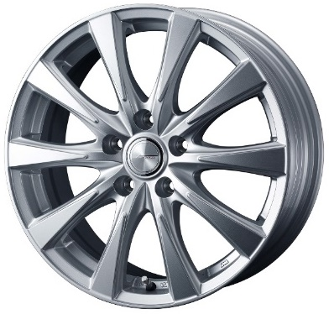
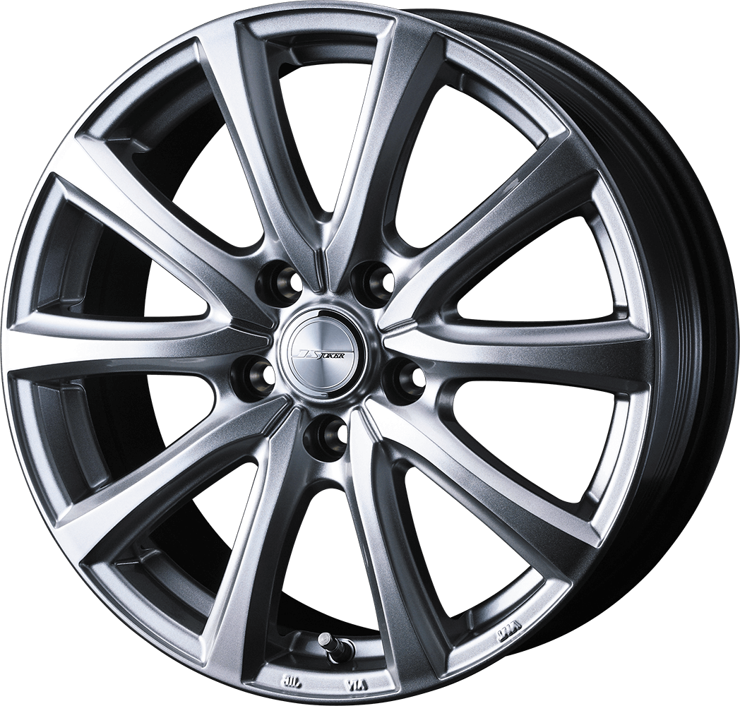
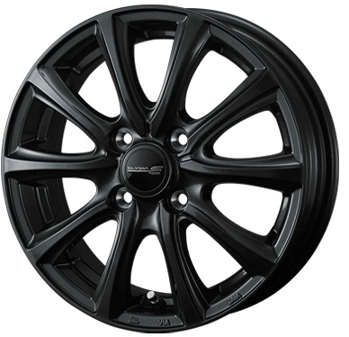
⑩ |  | スピリッツ |  |  |  |  |  | ⑪ |  | スマッシュ |  |  |  |  |  | ⑫ |  | エリシア

 |  | JOKER SPIRITS |  |  |  |  |  |  |  | JOKER SMASH |  |  |  |  |  |  |  | ELYSIA
 |  | ｼﾙﾊﾞｰ |  |  |  |  |  |  |  | ﾒﾀﾘｯｸｼﾙﾊﾞｰ |  |  |  |  |  |  |  | ｶﾞﾝﾒﾀﾘｯｸ

ｲﾝﾁ | ﾘﾑ | ｲﾝｾｯﾄ | H | P.C.D. | 定 価 | 御社仕切 | 備 考 | ｲﾝﾁ | ﾘﾑ | ｲﾝｾｯﾄ | H | P.C.D. | 定 価 | 御社仕切 | 備 考 | ｲﾝﾁ | ﾘﾑ | ｲﾝｾｯﾄ | H | P.C.D. | 定 価 | 御社仕切 | 備 考
12 | 3.5 | 45 | 4 | 100 | 15,000 | 4,700 | JWL-T･ｴﾌﾞﾘｲDA17対応 | 12 | 3.5 | 45 | 4 | 100 | 15,000 | 4,700 | JWL-T･ｴﾌﾞﾘｲDA17対応 | 14 | 4.5 | 45 | 4 | 100 | 19,500 | 5,700
12 | 4.0 | 42 | 4 | 100 | 15,500 | 4,800 | JWL-T | 12 | 4.0 | 42 | 4 | 100 | 15,500 | 4,800 | JWL-T | 14 | 4.5 | 50 | 4 | 100 | 19,500 | 5,700 | ｴﾌﾞﾘｲDA17W専用
13 | 4.0 | 45 | 4 | 100 | 16,500 | 5,100 |  | 13 | 4.0 | 45 | 4 | 100 | 16,500 | 5,100 |  | 14 | 5.0 | 39 | 4 | 100 | 20,000 | 6,100
13 | 4.5 | 50 | 4 | 100 | 17,000 | 5,300 | ｴﾌﾞﾘｲDA17W専用 | 13 | 4.5 | 50 | 4 | 100 | 17,000 | 5,300 | ｴﾌﾞﾘｲDA17W専用 | 14 | 5.5 | 38 | 4 | 100 | 20,500 | 6,100
13 | 5.0 | 36 | 4 | 100 | 17,500 | 5,500 |  | 13 | 5.0 | 36 | 4 | 100 | 17,500 | 5,500 |  | 14 | 5.5 | 48 | 4 | 100 | 20,500 | 6,100
14 | 4.5 | 45 | 4 | 100 | 19,500 | 5,700 |  | 14 | 4.5 | 45 | 4 | 100 | 19,500 | 5,700 |  | 15 | 4.5 | 45 | 4 | 100 | 22,000 | 6,400
14 | 4.5 | 50 | 4 | 100 | 19,500 | 5,700 |  | 14 | 4.5 | 50 | 4 | 100 | 19,500 | 5,700 | ｴﾌﾞﾘｲDA17W専用 | 15 | 5.5 | 42 | 4 | 100 | 23,000 | 6,700
14 | 5.0 | 39 | 4 | 100 | 20,000 | 6,100 |  | 14 | 5.0 | 39 | 4 | 100 | 20,000 | 6,100 |  | 15 | 5.5 | 50 | 4 | 100 | 23,000 | 6,700
14 | 5.5 | 38 | 4 | 100 | 20,500 | 6,100 |  | 14 | 5.5 | 38 | 4 | 100 | 20,500 | 6,100 |  | 15 | 6.0 | 43 | 5 | 100 | 23,500 | 7,000
14 | 5.5 | 48 | 4 | 100 | 20,500 | 6,100 |  | 14 | 5.5 | 48 | 4 | 100 | 20,500 | 6,100 |  | 15 | 6.0 | 43 | 5 | 114.3 | 23,500 | 7,000
15 | 4.5 | 45 | 4 | 100 | 22,000 | 6,400 |  | 15 | 4.5 | 45 | 4 | 100 | 22,000 | 6,400 |  | 15 | 6.0 | 53 | 5 | 114.3 | 23,500 | 7,000
...
 | 7.5 | 38 | 5 | 114.3 | 41,000 | 11,400 |  | 19 | 7.0 | 43 | 5 | 114.3 | 48,500 | 14,300 | ﾄﾖﾀ車専用 平座
 | 7.5 | 39 | 5 | 114.3 | 41,000 | 11,400 | ﾄﾖﾀ車専用 平座 | 19 | 7.0 | 39 | 5 | 120 | 50,500 | 14,300 | ﾄﾖﾀ車専用 平座
 | 7.5 | 48 | 5 | 114.3 | 41,000 | 11,400 |  | 19 | 7.5 | 38 | 5 | 114.3 | 49,000 | 14,600
 | 7.5 | 53 | 5 | 114.3 | 41,000 | 11,400 |  | 19 | 7.5 | 48 | 5 | 114.3 | 49,000 | 14,600
 | 8.0 | 45 | 5 | 114.3 | 41,500 | 12,000
 | 7.0 | 40 | 5 | 114.3 | 50,500 | 14,300 | ﾄﾖﾀ車専用 球面 14R
 | 7.0 | 43 | 5 | 114.3 | 50,500 | 14,300 | ﾄﾖﾀ車専用 平座
 | 7.0 | 39 | 5 | 120 | 50,500 | 14,300 | ﾄﾖﾀ車専用 平座
 | 8.0 | 40 | 5 | 114.3 | 67,500 | 17,500 | ﾄﾖﾀ車専用 球面 14R

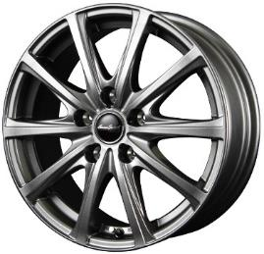
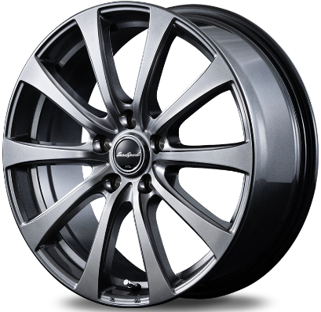
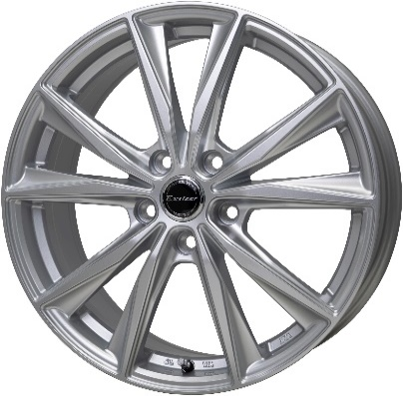
 |  | V25 |  |  |  |  |  | ⑭ |  | G10 |  |  |  |  |  | ⑮ |  | エクスターST

 |  | MID V25 |  |  |  |  |  |  |  | MID G10 |  |  |  |  |  |  |  | Exteer ST
 |  | ﾒﾀﾘｯｸｸﾞﾚｰ |  |  |  |  |  |  |  | ﾒﾀﾘｯｸｸﾞﾚｰ |  |  |  |  |  |  |  | ｼﾙﾊﾞｰ
 | センターキャップは 従来品とMIDがあり、 選べません |  |  |  |  |  |  |  | センターキャップは 従来品とMIDがあり、 選べません

 | ﾘﾑ | ｲﾝｾｯﾄ | H | P.C.D. | 定 価 | 御社仕切 | 備 考 | ｲﾝﾁ | ﾘﾑ | ｲﾝｾｯﾄ | H | P.C.D. | 定 価 | 御社仕切 | 備 考 | ｲﾝﾁ | ﾘﾑ | ｲﾝｾｯﾄ | H | P.C.D. | 定 価 | 御社仕切 | 備 考
 | 4.0 | 42 | 4 | 100 | 16,000 | 4,500 | JWL-T | 12 | 3.5 | 42 | 4 | 100 | 15,500 | 4,500 | JWL-T | 12 | 4.0 | 43 | 4 | 100 | 22,500 | 4,900 | JWL-T
 | 4.0 | 43 | 4 | 100 | 16,500 | 4,700 | JWL-T | 13 | 4.0 | 43 | 4 | 100 | 16,500 | 4,700 | JWL-T | 13 | 4.0 | 45 | 4 | 100 | 24,000 | 5,100 | JWL-T
 | 4.5 | 50 | 4 | 100 | 17,000 | 5,000 | JWL-T･ｴﾌﾞﾘｲDA17対応 | 14 | 4.5 | 45 | 4 | 100 | 18,500 | 5,700 |  | 14 | 4.5 | 45 | 4 | 100 | 27,000 | 5,600 | ｿﾘｵ･D2対応
 | 5.0 | 35 | 4 | 100 | 17,500 | 5,200 | JWL-T | 14 | 5.0 | 39 | 4 | 100 | 19,000 | 5,800 | JWL-T | 14 | 5.0 | 38 | 4 | 100 | 28,000 | 5,800 | JWL-T
 | 4.5 | 45 | 4 | 100 | 18,500 | 5,700 | ｿﾘｵ･D2対応 | 14 | 5.0 | 48 | 5 | 114.3 | 19,000 | 5,800 | JWL-T | 15 | 4.5 | 45 | 4 | 100 | 31,000 | 6,300 | ｿﾘｵ･D2対応
 | 4.5 | 50 | 4 | 100 | 18,500 | 5,700 | ｴﾌﾞﾘｲDA17W専用 | 14 | 5.5 | 38 | 4 | 100 | 19,000 | 5,900 |  | 15 | 5.5 | 45 | 4 | 100 | 33,000 | 6,500
 | 5.5 | 38 | 4 | 100 | 19,000 | 5,900 |  | 14 | 5.5 | 45 | 4 | 100 | 19,000 | 5,900 |  | 15 | 6.0 | 43 | 5 | 100 | 35,000 | 6,900
 | 5.5 | 45 | 4 | 100 | 19,000 | 5,900 |  | 15 | 4.5 | 45 | 4 | 100 | 20,500 | 6,500 |  | 15 | 6.0 | 43 | 5 | 114.3 | 35,000 | 6,900
 | 4.5 | 45 | 4 | 100 | 20,500 | 6,500 | ｿﾘｵ･D2対応 | 15 | 5.5 | 43 | 4 | 100 | 21,500 | 6,700 |  | 15 | 6.0 | 53 | 5 | 114.3 | 35,000 | 6,900
...
 | 6.5 | 53 | 5 | 114.3 | 26,000 | 7,600 |  | 17 | 7.0 | 37 | 5 | 114.3 | 30,500 | 9,000 | ﾄﾖﾀ車専用 平座
 | 7.0 | 48 | 5 | 100 | 30,500 | 9,000 |  | 17 | 7.0 | 38 | 5 | 114.3 | 30,500 | 9,000
 | 7.0 | 37 | 5 | 114.3 | 30,500 | 9,000 | ﾄﾖﾀ車専用 平座 | 17 | 7.0 | 47 | 5 | 114.3 | 30,500 | 9,000 | ﾄﾖﾀ車専用 平座
 | 7.0 | 38 | 5 | 114.3 | 30,500 | 9,000 |  | 17 | 7.0 | 48 | 5 | 114.3 | 30,500 | 9,000
 | 7.0 | 47 | 5 | 114.3 | 30,500 | 9,000 | ﾄﾖﾀ車専用 平座 | 17 | 7.0 | 55 | 5 | 114.3 | 30,500 | 9,000
 | 7.0 | 48 | 5 | 114.3 | 30,500 | 9,000 |  | 18 | 7.5 | 38 | 5 | 114.3 | 36,000 | 11,000
 | 7.0 | 55 | 5 | 114.3 | 30,500 | 9,000 |  | 18 | 7.5 | 53 | 5 | 114.3 | 36,000 | 11,000
 | 7.5 | 38 | 5 | 114.3 | 36,000 | 11,000
 | 7.5 | 53 | 5 | 114.3 | 36,000 | 11,000
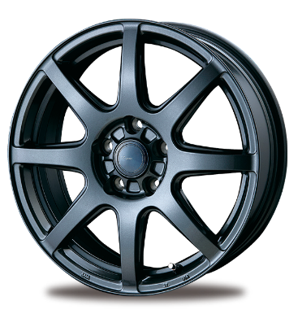
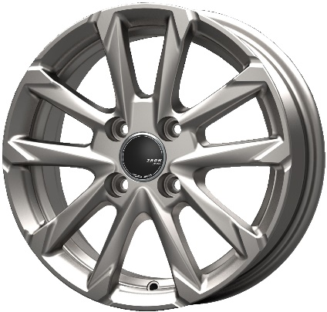
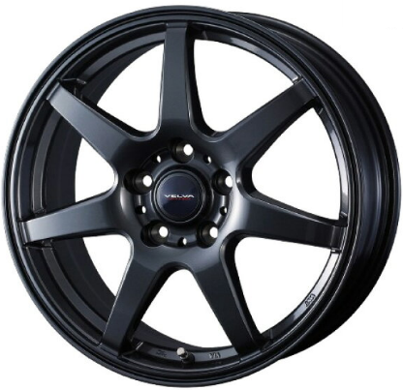
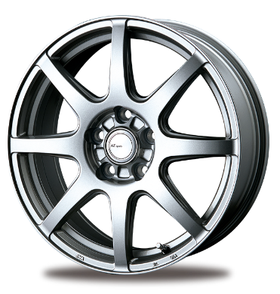
 |  | JP325 |  |  |  |  |  | ⑰ |  | ワンダー |  |  |  |  |  | ⑱ |  | LX8

 |  | ZACK JP325 |  |  |  |  |  |  |  | VELVA WONDER |  |  |  |  |  |  |  | AZ SPORTS LX-8
 |  | ﾌﾞﾗｲﾄｼﾙﾊﾞｰ |  |  |  |  |  |  |  | ﾃﾞｨｰﾌﾟﾒﾀﾙ

 |  |  |  |  |  |  |  |  |  |  |  |  |  |  |  |  |  |  |  |  | クロ－ムシルバー ダークグレーメタリック
 | ﾘﾑ | ｲﾝｾｯﾄ | H | P.C.D. | 定 価 | 御社仕切 | 備 考 | ｲﾝﾁ | ﾘﾑ | ｲﾝｾｯﾄ | H | P.C.D. | 定 価 | 御社仕切 | 備 考 | ｲﾝﾁ | ﾘﾑ | ｲﾝｾｯﾄ | H | P.C.D. | 定 価 | 御社仕切 | 備 考
 | 4.0 | 45 | 4 | 100 | 17,000 | 4,900 | JWL-T | 12 | 3.5 | 45 | 4 | 100 | 15,000 | 4,700 | JWL-T･ｴﾌﾞﾘｲDA17対応 | 12 | 3.5 | 45 | 4 | 100 | 13,500 | 4,600
 | 4.5 | 45 | 4 | 100 | 19,000 | 5,700 | ｿﾘｵ･D2対応 | 12 | 4.0 | 42 | 4 | 100 | 15,500 | 4,800 | JWL-T | 13 | 4.0 | 43 | 4 | 100 | 14,000 | 4,800
 | 5.0 | 39 | 4 | 100 | 19,500 | 6,000 | JWL-T･160系ﾌﾟﾛﾎﾞｯｸｽ | 13 | 4.0 | 45 | 4 | 100 | 16,500 | 5,100 |  | 14 | 4.5 | 45 | 4 | 100 | 16,000 | 5,100
 | 4.5 | 45 | 4 | 100 | 22,500 | 6,700 | ｿﾘｵ･D2対応 | 13 | 4.5 | 50 | 4 | 100 | 17,000 | 5,300 | ｴﾌﾞﾘｲDA17W専用 | 14 | 5.0 | 38 | 4 | 100 | 16,500 | 5,400
 | 5.5 | 42 | 4 | 100 | 23,000 | 7,000 |  | 13 | 5.0 | 36 | 4 | 100 | 17,500 | 5,500 |  | 15 | 4.5 | 45 | 4 | 100 | 17,000 | 5,900
 | 5.5 | 50 | 4 | 100 | 23,000 | 7,000 |  | 14 | 4.5 | 45 | 4 | 100 | 19,500 | 5,700 |  | 15 | 5.5 | 43 | 4 | 100 | 18,000 | 6,100
 | 6.0 | 43 | 5 | 100 | 23,500 | 7,000 |  | 14 | 4.5 | 50 | 4 | 100 | 19,500 | 5,700 | ｴﾌﾞﾘｲDA17W専用 | 15 | 5.5 | 50 | 4 | 100 | 18,000 | 6,100
 | 6.0 | 43 | 5 | 100 | 23,500 | 7,000 | ﾄﾖﾀ車専用 平座 | 14 | 5.0 | 39 | 4 | 100 | 20,000 | 6,100 |  | 15 | 6.0 | 43 | 5 | 100 | 19,000 | 6,300
 | 6.0 | 43 | 5 | 114.3 | 23,500 | 7,000 |  | 14 | 5.5 | 38 | 4 | 100 | 20,500 | 6,100 |  | 15 | 6.0 | 43 | 5 | 114.3 | 19,000 | 6,300
...

御社仕切3
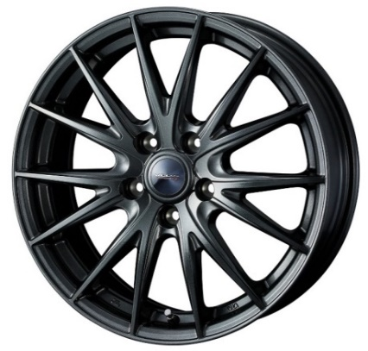
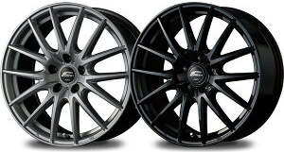
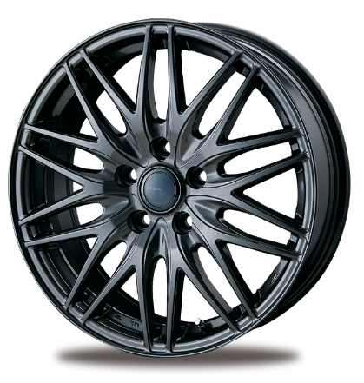
 |  | スポルト2 |  |  |  |  |  | ⑳ |  | SQ27 |  |  |  |  |  | ㉑ |  | ML10

 |  | VELVA SPORTⅡ |  |  |  |  |  |  |  | MID SQ27 |  |  |  |  |  |  |  | AZ sports ML-10
 |  | ﾃﾞｨｰﾌﾟﾒﾀﾙ2 |  |  |  |  |  |  |  |  |  |  |  |  |  |  |  | ﾀﾞｰｸｸﾞﾚｰﾒﾀﾘｯｸ
 |  |  |  |  |  |  |  |  | センターキャップは 従来品とMIDがあり、 選べません

 |  |  |  |  |  |  |  |  |  |  |  |  | メタリックシルバー メタリックブラック
 | ﾘﾑ | ｲﾝｾｯﾄ | H | P.C.D. | 定 価 | 御社仕切 | 備 考 | ｲﾝﾁ | ﾘﾑ | ｲﾝｾｯﾄ | H | P.C.D. | 定 価 | 御社仕切 | 備 考 | ｲﾝﾁ | ﾘﾑ | ｲﾝｾｯﾄ | H | P.C.D. | 定 価 | 御社仕切 | 備 考
 | 4.0 | 42 | 4 | 100 | 15,500 | 4,800 | JWL-T | 12 | 4.0 | 42 | 4 | 100 | 16,000 | 5,200 | JWL-T | 14 | 4.5 | 45 | 4 | 100 | 18,000 | 5,400
 | 4.0 | 45 | 4 | 100 | 16,500 | 5,100 | JWL-T | 13 | 4.0 | 43 | 4 | 100 | 16,500 | 5,400 | JWL-T | 14 | 5.0 | 38 | 4 | 100 | 18,500 | 5,700
 | 5.0 | 36 | 4 | 100 | 17,500 | 5,500 | JWL-T | 14 | 4.5 | 45 | 4 | 100 | 18,500 | 6,500 | ｿﾘｵ･D2対応 | 15 | 4.5 | 45 | 4 | 100 | 19,000 | 6,200
 | 4.5 | 45 | 4 | 100 | 19,500 | 5,700 | ｿﾘｵ･D2対応 | 14 | 5.5 | 38 | 4 | 100 | 19,000 | 6,800 |  | 15 | 5.5 | 45 | 4 | 100 | 20,000 | 6,400
 | 5.0 | 39 | 4 | 100 | 20,000 | 6,100 | 160系ﾌﾟﾛﾎﾞｯｸｽ | 14 | 5.5 | 45 | 4 | 100 | 19,000 | 6,800 |  | 15 | 5.5 | 40 | 5 | 100 | 20,000 | 6,400
 | 5.5 | 38 | 4 | 100 | 20,500 | 6,100 |  | 15 | 4.5 | 45 | 4 | 100 | 20,500 | 7,600 | ｿﾘｵ･D2対応 | 15 | 5.5 | 48 | 5 | 114.3 | 20,000 | 6,400
 | 5.5 | 48 | 4 | 100 | 20,500 | 6,100 |  | 15 | 5.5 | 43 | 4 | 100 | 21,500 | 7,800 |  | 16 | 6.5 | 38 | 5 | 114.3 | 24,500 | 7,600
 | 4.5 | 45 | 4 | 100 | 22,000 | 6,400 | ｿﾘｵ･D2対応 | 15 | 5.5 | 50 | 4 | 100 | 21,500 | 7,800 |  | 16 | 6.5 | 48 | 5 | 114.3 | 24,500 | 7,600
 | 5.5 | 42 | 4 | 100 | 23,000 | 6,700 |  | 15 | 6.0 | 45 | 5 | 100 | 22,000 | 8,000 |  | 16 | 6.5 | 53 | 5 | 114.3 | 24,500 | 7,600
 |  |  |  |  |  |  |  |  |  |  |  |  |  |  |  |  | 7.0 | 38 | 5 | 114.3 | 30,000 | 8,800
...
 | 7.5 | 48 | 5 | 114.3 | 41,000 | 11,400
 | 7.5 | 55 | 5 | 114.3 | 41,000 | 11,400
 | 8.0 | 35 | 5 | 114.3 | 41,500 | 12,000
 | 8.0 | 45 | 5 | 114.3 | 41,500 | 12,000
 | 7.0 | 40 | 5 | 114.3 | 50,500 | 14,300 | ﾄﾖﾀ車専用 球面 14R
 | 7.0 | 43 | 5 | 114.3 | 48,500 | 14,300 | ﾄﾖﾀ車専用 平座
 | 7.0 | 39 | 5 | 120 | 50,500 | 14,300 | ﾄﾖﾀ車専用 平座
 | 7.5 | 38 | 5 | 114.3 | 49,000 | 14,600
 | 7.5 | 48 | 5 | 114.3 | 49,000 | 14,600

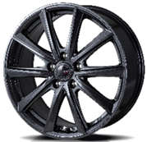
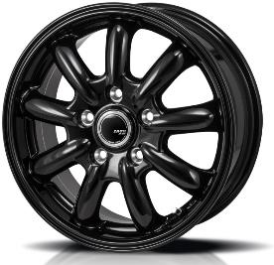
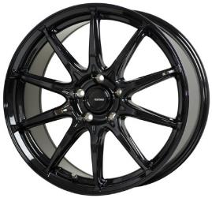
 |  | シュポルトFT |  |  |  |  |  | ㉓ |  | JP209 |  |  |  |  |  | ㉔ |  | G05

 |  | ZACK Sport-FT |  |  |  |  |  |  |  | ZACK JP209 |  |  |  |  |  |  |  | G-Speed G05
 |  | ｼｬﾄﾞｰｶﾞﾝﾒﾀ |  |  |  |  |  |  |  | グロスブラック |  |  |  |  |  |  |  | メタリックブラック

 | ﾘﾑ | ｲﾝｾｯﾄ | H | P.C.D. | 定 価 | 御社仕切 | 備 考 | ｲﾝﾁ | ﾘﾑ | ｲﾝｾｯﾄ | H | P.C.D. | 定 価 | 御社仕切 | 備 考 | ｲﾝﾁ | ﾘﾑ | ｲﾝｾｯﾄ | H | P.C.D. | 定 価 | 御社仕切 | 備 考
 | 3.5 | 45 | 4 | 100 | 20,000 | 4,700 | JWL-T | 12 | 4.0 | 42 | 4 | 100 | 20,000 | 5,000 | JWL-T | 12 | 3.5 | 42 | 4 | 100 | 22,000 | 5,100 | JWL-T純正ﾅｯﾄ推奨
 | 4.0 | 42 | 4 | 100 | 20,000 | 4,700 | JWL-T | 13 | 4.0 | 42 | 4 | 100 | 21,000 | 5,100 | JWL-T | 13 | 4.0 | 45 | 4 | 100 | 24,000 | 5,400 | JWL-T
 | 4.0 | 42 | 4 | 100 | 21,000 | 4,900 | JWL-T | 14 | 4.5 | 45 | 4 | 100 | 23,000 | 6,000 | ｿﾘｵ･D2対応 | 14 | 4.5 | 45 | 4 | 100 | 27,000 | 5,900 | ｿﾘｵ･D2対応
 | 4.5 | 45 | 4 | 100 | 23,000 | 5,700 |  | 14 | 5.5 | 40 | 4 | 100 | 24,000 | 6,400 |  | 14 | 5.5 | 38 | 4 | 100 | 29,000 | 6,200
 | 4.5 | 50 | 4 | 100 | 23,000 | 5,700 | ｴﾌﾞﾘｲDA17W専用 | 15 | 4.5 | 45 | 4 | 100 | 25,000 | 6,700 | ｿﾘｵ･D2対応 | 14 | 5.5 | 45 | 4 | 100 | 29,000 | 6,200
 | 5.0 | 38 | 4 | 100 | 23,500 | 6,000 | JWL-T | 15 | 5.5 | 43 | 4 | 100 | 26,000 | 7,000 |  | 15 | 4.5 | 45 | 4 | 100 | 31,000 | 6,600 | ｿﾘｵ･D2対応
 | 5.5 | 40 | 4 | 100 | 24,000 | 6,100 |  | 15 | 5.5 | 48 | 4 | 100 | 26,000 | 7,000 | E13ﾉｰﾄ | 15 | 5.5 | 38 | 4 | 100 | 33,000 | 6,800
 | 4.5 | 45 | 4 | 100 | 25,000 | 6,700 |  | 15 | 6.0 | 45 | 5 | 100 | 27,000 | 7,200 |  | 15 | 5.5 | 45 | 4 | 100 | 33,000 | 6,800
 | 5.5 | 43 | 4 | 100 | 26,000 | 7,000 |  | 15 | 6.0 | 43 | 5 | 114.3 | 27,000 | 7,200 | ｾﾚﾅﾊﾌﾞ注意 | 15 | 6.0 | 45 | 4 | 100 | 35,000 | 7,200
...
17 | 7.0 | 48 | 5 | 100 | 38,000 | 9,600 |  | ※ | は200系クラウン3.5L対応 |  |  |  |  |  |  | 17 | 7.0 | 55 | 5 | 100 | 47,000 | 9,400
17 | 7.0 | 38 | 5 | 114.3 | 38,000 | 9,600 |  |  |  |  |  |  |  |  |  | 17 | 7.0 | 38 | 5 | 114.3 | 47,000 | 9,400
17 | 7.0 | 38 | 5 | 114.3 | 38,000 | 9,600 | ﾄﾖﾀ車専用 平座 |  |  |  |  |  |  |  |  | 17 | 7.0 | 48 | 5 | 114.3 | 47,000 | 9,400
17 | 7.0 | 48 | 5 | 114.3 | 38,000 | 9,600 | ｾﾚﾅﾊﾌﾞ注意 |  |  |  |  |  |  |  |  | 17 | 7.0 | 55 | 5 | 114.3 | 47,000 | 9,400
18 | 7.0 | 40 | 5 | 120 | 51,000 | 11,000 | ﾄﾖﾀ車専用 平座 |  |  |  |  |  |  |  |  | 18 | 7.0 | 48 | 5 | 100 | 55,000 | 10,800
18 | 7.5 | 38 | 5 | 114.3 | 51,000 | 11,200 |  |  |  |  |  |  |  |  |  | 18 | 7.0 | 48 | 5 | 114.3 | 55,000 | 10,800
18 | 7.5 | 38 | 5 | 114.3 | 51,000 | 11,200 | ﾄﾖﾀ車専用 平座 |  |  |  |  |  |  |  |  | 18 | 7.0 | 55 | 5 | 114.3 | 55,000 | 10,800
18 | 7.5 | 48 | 5 | 114.3 | 51,000 | 11,200 |  |  |  |  |  |  |  |  |  | 18 | 8.0 | 42 | 5 | 114.3 | 57,000 | 11,500
18 | 7.5 | 53 | 5 | 114.3 | 51,000 | 11,200

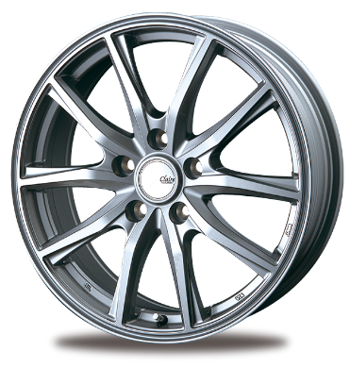
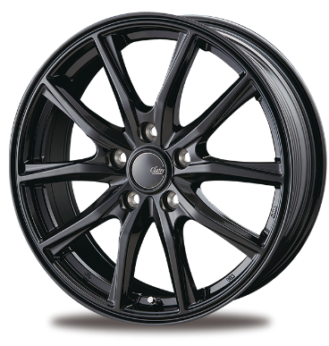
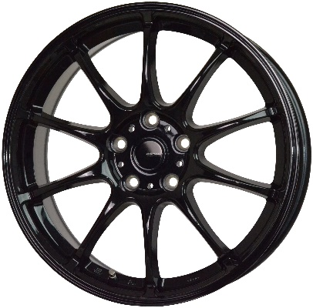
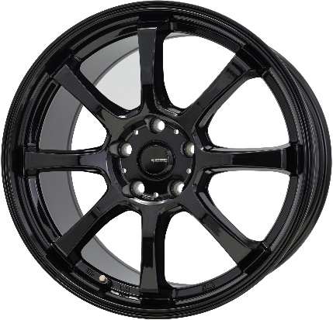
㉕ |  | GZ10 |  |  |  |  |  | ㉖ |  | G07 |  |  |  |  |  | ㉗ |  | G08

 |  | CLAIRE GZ10 |  |  |  |  |  |  |  | G-SPEED G-07 |  |  |  |  |  |  |  | G-SPEED G-08
 |  |  |  |  |  |  |  |  |  | ﾒﾀﾘｯｸﾌﾞﾗｯｸ |  |  |  |  |  |  |  | ﾒﾀﾘｯｸﾌﾞﾗｯｸ

 |  |  |  |  | ダークシルバー グロスブラック
ｲﾝﾁ | ﾘﾑ | ｲﾝｾｯﾄ | H | P.C.D. | 定 価 | 御社仕切 | 備 考 | ｲﾝﾁ | ﾘﾑ | ｲﾝｾｯﾄ | H | P.C.D. | 定 価 | 御社仕切 | 備 考 | ｲﾝﾁ | ﾘﾑ | ｲﾝｾｯﾄ | H | P.C.D. | 定 価 | 御社仕切 | 備 考
12 | 3.5 | 44 | 4 | 100 | 14,500 | 4,700 |  | 12 | 4.0 | 43 | 4 | 100 | 22,500 | 5,200 | JWL-T | 12 | 4.0 | 43 | 4 | 100 | 22,500 | 5,000 | JWL-T
13 | 4.0 | 43 | 4 | 100 | 15,000 | 4,900 |  | 13 | 4.0 | 45 | 4 | 100 | 24,000 | 5,400 | JWL-T | 14 | 4.5 | 45 | 4 | 100 | 27,000 | 5,700 | ｿﾘｵ･D2対応 三菱車注意
14 | 4.5 | 45 | 4 | 100 | 17,000 | 5,200 |  | 14 | 4.5 | 45 | 4 | 100 | 27,000 | 5,900 |  | 14 | 4.5 | 50 | 4 | 100 | 27,000 | 5,700 | ｴﾌﾞﾘｲDA17W専用
14 | 5.0 | 38 | 4 | 100 | 17,500 | 5,500 |  | 14 | 5.0 | 38 | 4 | 100 | 28,000 | 6,100 |  | 14 | 5.5 | 43 | 4 | 100 | 29,000 | 6,000
15 | 4.5 | 45 | 4 | 100 | 18,000 | 6,000 |  | 15 | 4.5 | 45 | 4 | 100 | 31,000 | 6,600 |  | 15 | 4.5 | 45 | 4 | 100 | 31,000 | 6,400 | ｿﾘｵ･D2対応
15 | 5.5 | 43 | 4 | 100 | 19,000 | 6,200 |  | 15 | 5.5 | 43 | 4 | 100 | 33,000 | 6,800 |  | 15 | 5.5 | 43 | 4 | 100 | 33,000 | 6,600
15 | 5.5 | 50 | 4 | 100 | 19,000 | 6,200 |  | 15 | 5.5 | 50 | 4 | 100 | 33,000 | 6,800 |  | 15 | 6.0 | 43 | 5 | 100 | 35,000 | 7,000
15 | 6.0 | 43 | 5 | 100 | 20,000 | 6,400 |  | 15 | 6.0 | 43 | 5 | 100 | 35,000 | 7,200 |  | 15 | 6.0 | 43 | 5 | 114.3 | 35,000 | 7,000
15 | 6.0 | 43 | 5 | 114.3 | 20,000 | 6,400 |  | 15 | 6.0 | 43 | 5 | 114.3 | 35,000 | 7,200 |  | 15 | 6.0 | 53 | 5 | 114.3 | 35,000 | 7,000
...

御社仕切4
HiAce/NV350/JIMNY/SIERRA etc

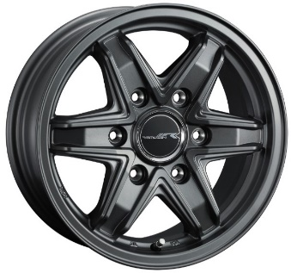
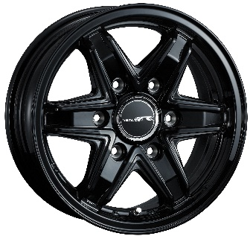
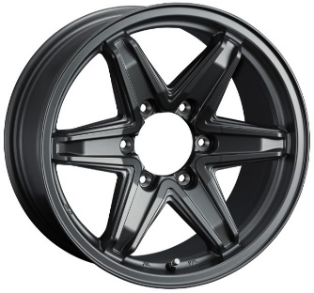
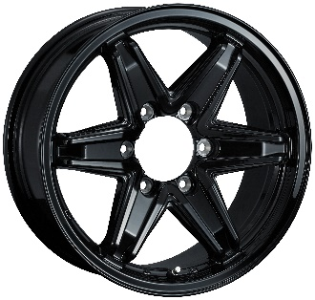
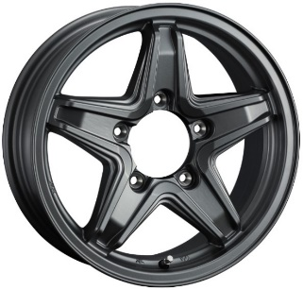
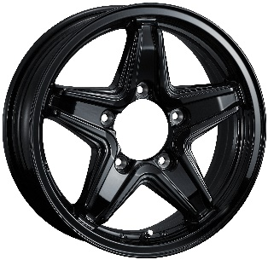
Ⓐ |  | レミューゼン |  |  |  |  |  | Ⓑ |  | レミューゼン |  |  |  |  |  | Ⓒ |  | レミューゼン

 |  | REMUZEN |  |  |  |  |  |  |  | REMUZEN |  |  |  |  |  |  |  | REMUZEN

 |  |  |  |  | マットガンメタ ブラック |  |  |  |  |  |  |  | マットガンメタ ブラック |  |  |  |  |  |  |  | マットガンメタ ブラック
ｲﾝﾁ | ﾘﾑ | ｲﾝｾｯﾄ | H | P.C.D. | 定 価 | 御社仕切 | 備 考 | ｲﾝﾁ | ﾘﾑ | ｲﾝｾｯﾄ | H | P.C.D. | 定 価 | 御社仕切 | 備 考 | ｲﾝﾁ | ﾘﾑ | ｲﾝｾｯﾄ | H | P.C.D. | 定 価 | 御社仕切 | 備 考
15 | 5.5 | 42 | 6 | 139.7 | 27,000 | 8,200 | JWL-T･E26ｷｬﾗﾊﾞﾝ | 17 | 7.5 | 25 | 6 | 139.7 | 40,000 | 11,500 | JWL-T | 16 | 5.5 | 22 | 5 | 139.7 | 31,000 | 9,100 | JWL-T･ｼﾞﾑﾆｰ
15 | 6.0 | 0 | 6 | 139.7 | 28,000 | 8,300 | JWL-T･ｼﾞﾑﾆｰｼｴﾗ | 別売りセンターキャップ |  |  |  |  | 2,500 | 1,880 | SS/M/L | ・ | センターキャップ装着不可
15 | 6.0 | 33 | 6 | 139.7 | 28,000 | 8,300 | JWL-T･200系ﾊｲｴｰｽ | ・ | センターキャップ別売り
別売りスチールバルブAC920 |  |  |  |  | 1,500 | 1,130 | 車種等により必須
・ | キャラバン/ハイエース用はセンターキャップ付属

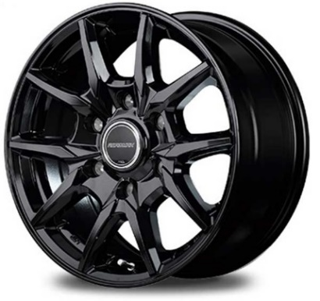
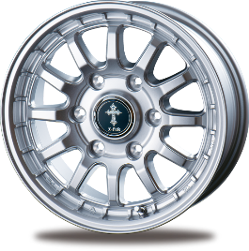
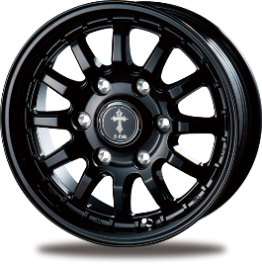
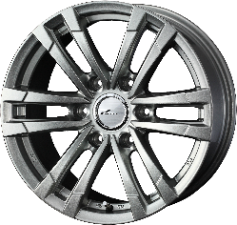
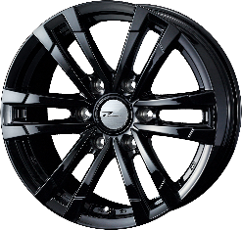
 |  | KG25 |  |  |  |  |  | Ⓔ |  | クロスフィールドα |  |  |  |  |  | Ⓕ |  | HC2

 |  | MID KG25 |  |  |  |  |  |  |  | X-FILED α |  |  |  |  |  |  |  | PRODITA HC2
 |  | ﾌﾞﾗｯｸ
 |  | ・15インチはメタリックグレーもあります。

 |  |  |  |  |  |  |  |  |  |  |  |  | シルバー ブラック |  |  |  |  |  |  |  | メタリックシルバー ブラック
 | ﾘﾑ | ｲﾝｾｯﾄ | H | P.C.D. | 定 価 | 御社仕切 | 備 考 | ｲﾝﾁ | ﾘﾑ | ｲﾝｾｯﾄ | H | P.C.D. | 定 価 | 御社仕切 | 備 考 | ｲﾝﾁ | ﾘﾑ | ｲﾝｾｯﾄ | H | P.C.D. | 定 価 | 御社仕切 | 備 考
 | 5.5 | 45 | 6 | 139.7 | 23,000 | 9,000 | JWL-T･E26ｷｬﾗﾊﾞﾝ | 15 | 5.5 | 5 | 5 | 139.7 | 20,000 | 7,700 | JWL-T･ｼﾞﾑﾆｰｼｴﾗ | 15 | 5.5 | 42 | 6 | 139.7 | 20,500 | 9,600 | JWL-T･E26ｷｬﾗﾊﾞﾝ
 | 6.0 | 33 | 6 | 139.7 | 23,000 | 9,000 | JWL-T･200系ﾊｲｴｰｽ | 15 | 6.0 | 33 | 6 | 139.7 | 21,000 | 7,700 | JWL-T･200系ﾊｲｴｰｽ | 15 | 6.0 | 0 | 5 | 139.7 | 21,500 | 10,000 | JWL-T
 | 6.5 | 38 | 6 | 139.7 | 30,000 | 11,000 | JWL-T･200系ﾊｲｴｰｽ | 15 | 6.0 | 43 | 6 | 139.7 | 21,000 | 7,700 | JWL-T･E26ｷｬﾗﾊﾞﾝ | 15 | 6.0 | 33 | 6 | 139.7 | 21,500 | 10,000 | JWL-T･200系ﾊｲｴｰｽ
 | センターキャップ付属 |  |  |  |  |  |  | 16 | 5.5 | 20 | 5 | 139.7 | 23,000 | 8,300 | JWL-T･ｼﾞﾑﾆｰ | 16 | 5.5 | 22 | 5 | 139.7 | 24,000 | 11,100 | JWL-T･ｼﾞﾑﾆｰ
 | スチールバルブ付属 |  |  |  |  |  |  | 17 | 7.5 | 25 | 6 | 139.7 | 30,000 | 10,300 | JWL-T | 17 | 8.0 | 25 | 6 | 139.7 | 34,500 | 15,700 | JWL-T
 |  |  |  |  |  |  |  | 18 | 8.0 | 55 | 6 | 139.7 | 40,000 | 13,300 | JWL-Tﾗﾝｸﾙ300専用･平座 | 別売りスチールバルブAC920 |  |  |  |  | 1,500 | 1,130 | 車種等により必須
 |  |  |  |  |  |  |  | ・ | 6Hはセンターキャップ付属、5Hは装着不可
 |  |  |  |  |  |  |  | ・ | スチールバルブ付属

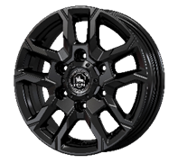
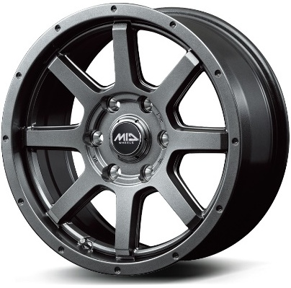
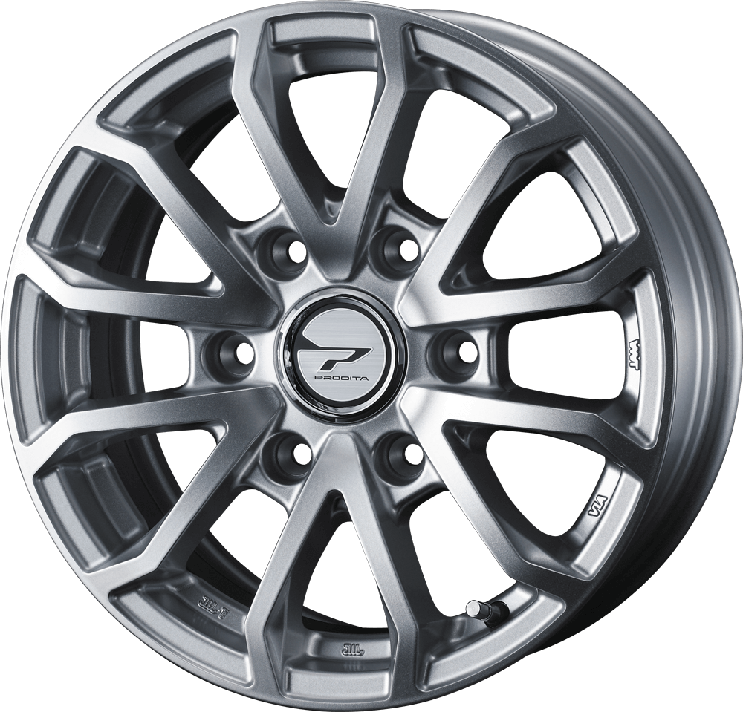
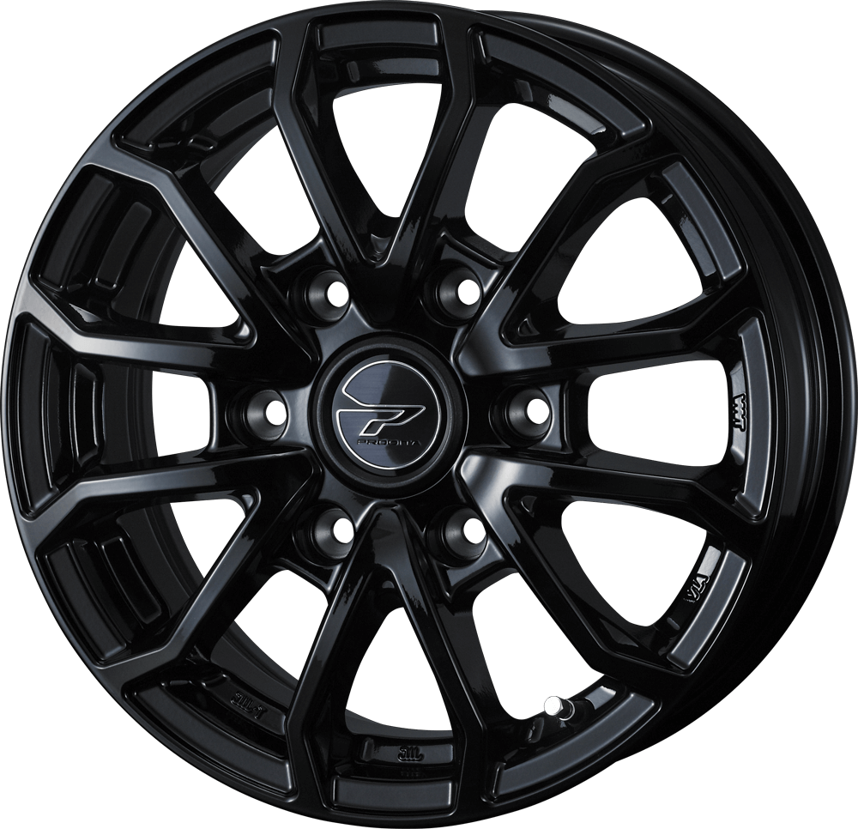
 |  | ベアロックバイソン |  |  |  |  |  | Ⓗ |  | マッドライダー |  |  |  |  |  | Ⓘ |  | HC3

 |  | BAREROCK BISON |  |  |  |  |  |  |  | MID MUD RIDER |  |  |  |  |  |  |  | PRODITA HC3
 |  | ｸﾞﾛｯｼｰﾌﾞﾗｯｸ |  |  |  |  |  |  |  | ﾒﾀﾘｯｸｸﾞﾚｰ

 |  |  |  |  |  |  |  |  |  |  |  |  |  |  |  |  |  |  |  |  | シルバー ブラック
 | ﾘﾑ | ｲﾝｾｯﾄ | H | P.C.D. | 定 価 | 御社仕切 | 備 考 | ｲﾝﾁ | ﾘﾑ | ｲﾝｾｯﾄ | H | P.C.D. | 定 価 | 御社仕切 | 備 考 | ｲﾝﾁ | ﾘﾑ | ｲﾝｾｯﾄ | H | P.C.D. | 定 価 | 御社仕切 | 備 考
 | 6.0 | 35 | 6 | 139.7 | 34,000 | 9,700 | JWL-T･200系ﾊｲｴｰｽ | 12 | 4.0 | 42 | 4 | 100 | 16,000 | 5,800 | JWL-T | 15 | 5.5 | 42 | 6 | 139.7 | 20,500 | 9,600 | JWL-T･E26ｷｬﾗﾊﾞﾝ
 | 6.0 | 45 | 6 | 139.7 | 34,000 | 9,700 | JWL-T･E26ｷｬﾗﾊﾞﾝ | 15 | 5.5 | 5 | 5 | 139.7 | 23,000 | 9,000 | JWL-T･ｼﾞﾑﾆｰｼｴﾗ | 15 | 6.0 | 33 | 6 | 139.7 | 21,500 | 10,000 | JWL-T･200系ﾊｲｴｰｽ
 | 5.5 | 22 | 5 | 139.7 | 36,000 | 10,300 | JWL-T･ｼﾞﾑﾆｰ | 15 | 5.5 | 45 | 6 | 139.7 | 23,000 | 9,000 | JWL-T･E26ｷｬﾗﾊﾞﾝ | 別売りスチールバルブAC920 |  |  |  |  | 1,500 | 1,130 | 車種等により必須
 | 6.5 | 38 | 6 | 139.7 | 39,000 | 10,600 | JWL-T･200系ﾊｲｴｰｽ | 15 | 6.0 | 33 | 6 | 139.7 | 23,000 | 9,000 | JWL-T･200系ﾊｲｴｰｽ | ・ | センターキャップ付属
 | 8.0 | 25 | 6 | 139.7 | 46,000 | 13,000 | JWL-T | 16 | 5.5 | 22 | 5 | 139.7 | 25,500 | 10,500 | JWL-T･ｼﾞﾑﾆｰ
 | 8.0 | 25 | 6 | 139.7 | 53,000 | 13,900 | JWL-T | 17 | 7.5 | 25 | 6 | 139.7 | 32,500 | 11,600 | JWL-T
 | 8.0 | 55 | 6 | 139.7 | 53,000 | 13,900 | JWL-Tﾗﾝｸﾙ300専用･平座 | ・ | 12/15/17インチはセンターキャップ付属
 | センターキャップ付属（16インチ5.5Jジムニー用は付属しません） |  |  |  |  |  |  | ・ | 15～17インチは金属バルブ付属（12インチはゴムバルブ付属）
 | スチールバルブ付属

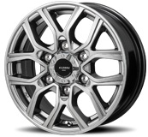
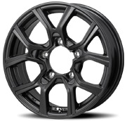
 |  | H301 |  |  |  |  |  | Ⓚ |  | H301 |  |  |  |  |  | Ⓛ |  | ガイアブリッグ

 |  | KAZERA H301 |  |  |  |  |  |  |  | KAZERA H301 |  |  |  |  |  |  |  | GAIA BRIG
 |  | ﾌﾞﾗｯｸｼﾙﾊﾞｰ |  |  |  |  |  |  |  | ﾏｯﾄｶﾞﾝﾒﾀﾘｯｸ |  |  |  |  |  |  |  | ｼﾙﾊﾞｰ

 | ﾘﾑ | ｲﾝｾｯﾄ | H | P.C.D. | 定 価 | 御社仕切 | 備 考 | ｲﾝﾁ | ﾘﾑ | ｲﾝｾｯﾄ | H | P.C.D. | 定 価 | 御社仕切 | 備 考 | ｲﾝﾁ | ﾘﾑ | ｲﾝｾｯﾄ | H | P.C.D.
 | 6.0 | 33 | 6 | 139.7 | 33,000 | 8,500 | JWL-T･200系ﾊｲｴｰｽ | 15 | 6.0 | 0 | 5 | 139.7 | 33,000 | 8,500 | JWL-T･ｼｴﾗJB74W対応 | 12 | 3.5 | 45 | 4 | 100
 | 6.0 | 44 | 6 | 139.7 | 33,000 | 8,500 | JWL-T･E26ｷｬﾗﾊﾞﾝ | 16 | 5.5 | 0 | 5 | 139.7 | 35,000 | 8,500 | JWL-T･ｼｴﾗJB74W対応 | 14 | 5.0 | 42 | 8 | 100/114.3
 | 8.0 | 20 | 6 | 139.7 | 48,000 | 12,600 | JWL-T | 16 | 5.5 | 22 | 5 | 139.7 | 35,000 | 8,500 | JWL-T･ｼﾞﾑﾆｰ | ・ | センターキャップ付属
 | 8.0 | 45 | 5 | 150 | 52,000 | 終了 | ﾗﾝｸﾙ200/ﾚｸｻｽLX専用 平座 | ・ | センターキャップなしのデザインです。（装着不可）
 | 8.0 | 20 | 6 | 139.7 | 52,000 | 13,600 | JWL-T | ・ | スチールバルブ付属
 | 8.0 | 20 | 6 | 139.7 | 68,000 | 15,000 | JWL-T
 | 15インチはセンターキャップ付属
 | 17～19インチはセンターキャップなしのデザインです。（装着不可）
 | スチールバルブ付属
...
 |  |  |  |  |  |  |  |  |  | WESTER S05
 |  |  |  |  |  |  |  |  |  | カラーは車種によって異なります。
 |  |  |  |  |  |  |  |  |  | 写真は
 |  |  |  |  |  |  |  |  |  | メルセデスベンツ用のダークシルバーです。

検索
 |  |  |  |  |  |  |  |  |  | 詳細は・・・
 |  |  |  |  |  |  |  |  |  | ウェスターS05

 |  |  |  |  |  |  |  |  |  | 携帯・スマホからはこちら→

